关系图
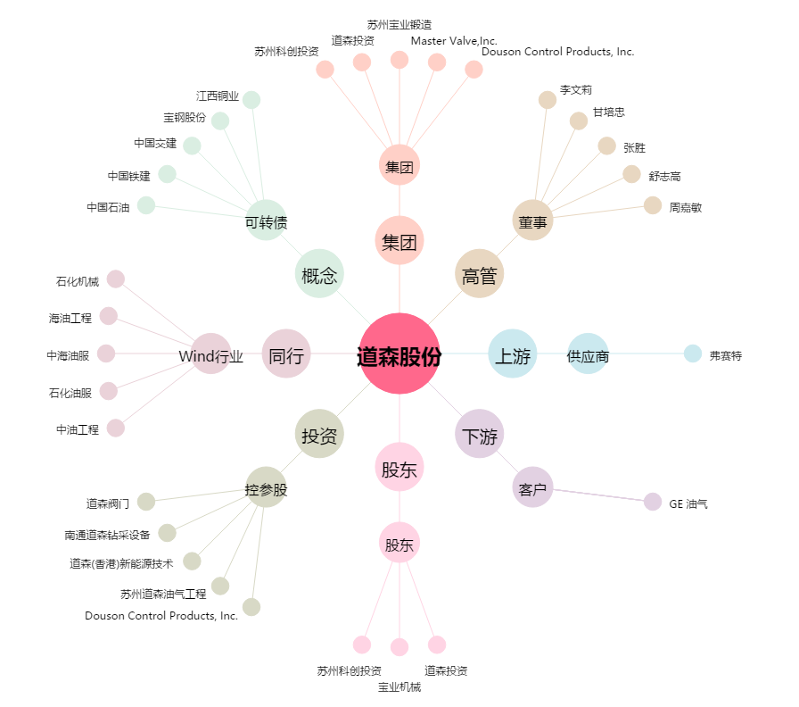
道森股份[603800.SH] - 关系概览图

